carga_eletrica
Potencia Ativa(MW) x tempo(h)
 | PA(MW)
 | 2.78E+03
 | 2.58E+03
 | 2.48E+03
 | 2.40E+03
 | 2.38E+03
 | 2.41E+03
 | 2.51E+03
 | 2.59E+03
 | 2.76E+03
 | 3.02E+03
 | 3.15E+03
 | 3.24E+03
 | 3.23E+03
 | 3.25E+03
 | 3.31E+03
 | 3.33E+03
 | 3.32E+03
 | 3.27E+03
 | 3.34E+03
 | 3.57E+03
 | 3.43E+03
 | 3.35E+03
 | 3.27E+03
 | 3.18E+03
 | 2.95E+03
 | 2.74E+03
 | 2.63E+03
 | 2.53E+03
 | 2.48E+03
 | 2.42E+03
 | 2.53E+03
 | 2.59E+03
 | 2.78E+03
 | 2.99E+03
 | 3.16E+03
 | 3.22E+03
 | 3.22E+03
 | 3.21E+03
 | 3.28E+03
 | 3.30E+03
 | 3.30E+03
 | 3.26E+03
 | 3.23E+03
 | 3.48E+03
 | 3.32E+03
 | 3.24E+03
 | 3.19E+03
 | 3.07E+03
 | 2.87E+03
 | 2.67E+03
...
Potencia Ativa(MW) x tempo(h)
PA(MW)
2.78E+03
2.58E+03
2.48E+03
2.40E+03
2.38E+03
2.41E+03
2.51E+03
2.59E+03
2.76E+03
3.02E+03
3.15E+03
3.24E+03
3.23E+03
3.25E+03
3.31E+03
3.33E+03
3.32E+03
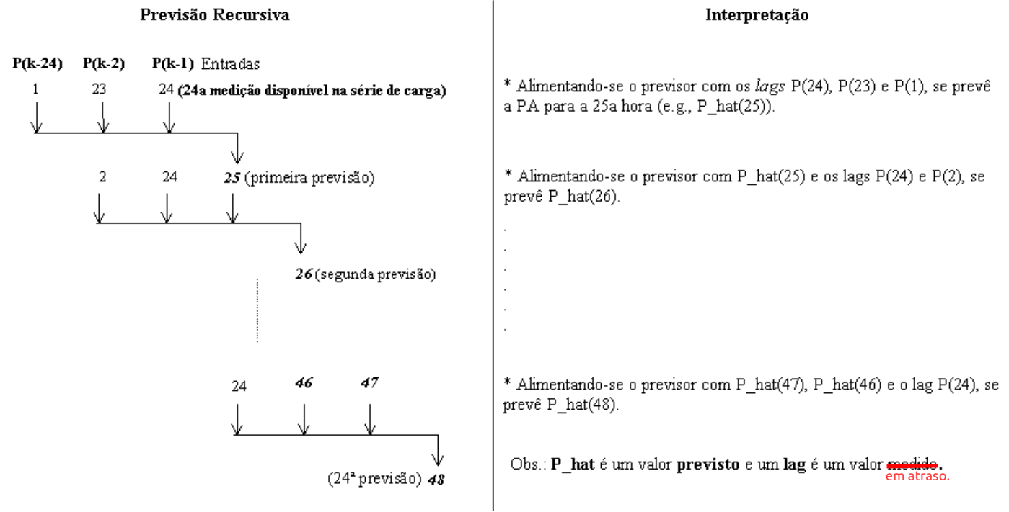
3.27E+03
3.34E+03
3.57E+03
3.43E+03
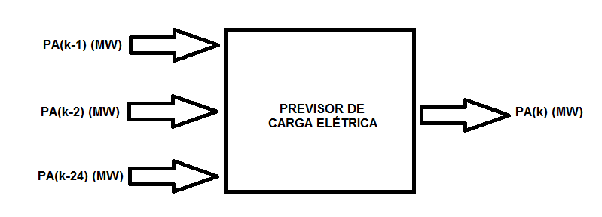
3.35E+03
3.27E+03
3.18E+03
2.95E+03
2.74E+03
2.63E+03
2.53E+03
2.48E+03
2.42E+03
2.53E+03
2.59E+03
2.78E+03
2.99E+03
3.16E+03
3.22E+03
3.22E+03
3.21E+03
3.28E+03
3.30E+03
3.30E+03
3.26E+03
3.23E+03
3.48E+03
3.32E+03
3.24E+03
3.19E+03
3.07E+03
2.87E+03
2.67E+03
2.55E+03
2.48E+03
2.48E+03
2.48E+03
2.54E+03
2.56E+03
2.77E+03
2.98E+03
3.13E+03
3.16E+03
3.22E+03
3.21E+03
3.27E+03
3.29E+03
3.27E+03
3.28E+03
3.31E+03
3.45E+03
3.33E+03
3.23E+03
3.16E+03
3.18E+03
2.98E+03
2.76E+03
2.69E+03
2.58E+03
2.58E+03
2.56E+03
2.51E+03
2.41E+03
2.42E+03
2.47E+03
2.51E+03
2.49E+03
2.45E+03
2.46E+03
2.42E+03
2.37E+03
2.35E+03
2.46E+03
2.63E+03
2.90E+03
2.89E+03
2.85E+03
2.78E+03
2.75E+03
2.53E+03
2.38E+03
2.27E+03
2.27E+03
2.23E+03
2.25E+03
2.28E+03
2.27E+03
2.33E+03
2.45E+03
2.53E+03
2.54E+03
2.56E+03
2.53E+03
2.51E+03
2.52E+03
2.50E+03
2.48E+03
2.84E+03
3.13E+03
3.14E+03
2.98E+03
2.86E+03
2.73E+03
2.62E+03
2.43E+03
2.34E+03
2.29E+03
2.25E+03
2.21E+03
2.23E+03
2.12E+03
2.05E+03
2.17E+03
2.11E+03
2.16E+03
2.15E+03
2.16E+03
2.18E+03
2.19E+03
2.21E+03
2.25E+03
2.54E+03
2.95E+03
2.94E+03
2.85E+03
2.85E+03
2.83E+03
2.67E+03
2.39E+03
2.38E+03
2.33E+03
2.29E+03
2.32E+03
2.40E+03
2.59E+03
2.81E+03
3.07E+03
3.22E+03
3.28E+03
3.29E+03
3.24E+03
3.31E+03
3.31E+03
3.28E+03
3.30E+03
3.38E+03
3.46E+03
3.31E+03
3.21E+03
3.10E+03
2.99E+03
2.74E+03
2.51E+03
2.42E+03
2.39E+03
2.39E+03
2.38E+03
2.48E+03
2.57E+03
2.77E+03
3.00E+03
3.14E+03
3.21E+03
3.22E+03
3.19E+03
3.22E+03
3.22E+03
3.17E+03
3.18E+03
3.29E+03
3.44E+03
3.28E+03
3.20E+03
3.09E+03
2.96E+03
2.71E+03
2.47E+03
2.38E+03
2.30E+03
2.30E+03
2.29E+03
2.39E+03
2.49E+03
2.68E+03
2.96E+03
3.06E+03
3.09E+03
3.06E+03
3.08E+03
3.14E+03
3.15E+03
3.13E+03
3.09E+03
3.22E+03
3.39E+03
3.30E+03
3.19E+03
3.08E+03
2.91E+03
2.68E+03
2.46E+03
2.34E+03
2.31E+03
2.32E+03
2.33E+03
2.42E+03
2.51E+03
2.72E+03
2.98E+03
3.08E+03
3.17E+03
3.16E+03
3.15E+03
3.20E+03
3.19E+03
3.20E+03
3.17E+03
3.26E+03
3.44E+03
3.27E+03
3.14E+03
3.03E+03
2.92E+03
2.66E+03
2.45E+03
2.38E+03
2.28E+03
2.26E+03
2.29E+03
2.40E+03
2.53E+03
2.75E+03
2.99E+03
3.06E+03
3.15E+03
3.13E+03
3.09E+03
3.10E+03
3.16E+03
3.09E+03
3.08E+03
3.22E+03
3.41E+03
3.28E+03
3.15E+03
3.06E+03
2.99E+03
2.77E+03
2.55E+03
2.46E+03
2.35E+03
2.36E+03
2.32E+03
2.35E+03
2.23E+03
2.33E+03
2.45E+03
2.58E+03
2.62E+03
2.60E+03
2.60E+03
2.63E+03
2.59E+03
2.55E+03
2.54E+03
2.81E+03
3.12E+03
3.09E+03
3.03E+03
2.95E+03
2.89E+03
2.71E+03
2.53E+03
2.41E+03
2.32E+03
2.28E+03
2.25E+03
2.23E+03
2.09E+03
2.11E+03
2.17E+03
2.19E+03
2.20E+03
2.21E+03
2.22E+03
2.24E+03
2.22E+03
2.16E+03
2.19E+03
2.44E+03
2.86E+03
2.83E+03
2.78E+03
2.76E+03
2.69E+03
2.58E+03
2.42E+03
2.31E+03
2.25E+03
2.21E+03
2.20E+03
2.18E+03
2.02E+03
2.05E+03
2.11E+03
2.11E+03
2.16E+03
2.14E+03
2.20E+03
2.22E+03
2.22E+03
2.23E+03
2.26E+03
2.53E+03
2.89E+03
2.85E+03
2.84E+03
2.85E+03
2.78E+03
2.65E+03
2.45E+03
2.37E+03
2.33E+03
2.29E+03
2.29E+03
2.36E+03
2.49E+03
2.71E+03
2.99E+03
3.15E+03
3.29E+03
3.32E+03
3.28E+03
3.38E+03
3.46E+03
3.42E+03
3.36E+03
3.49E+03
3.60E+03
3.46E+03
3.39E+03
3.30E+03
3.24E+03
3.01E+03
2.73E+03
2.48E+03
2.44E+03
2.41E+03
2.44E+03
2.55E+03
2.60E+03
2.77E+03
3.02E+03
3.17E+03
3.23E+03
3.23E+03
3.24E+03
3.27E+03
3.26E+03
3.23E+03
3.28E+03
3.45E+03
3.50E+03
3.29E+03
3.21E+03
3.13E+03
3.02E+03
2.79E+03
2.56E+03
2.45E+03
2.40E+03
2.38E+03
2.40E+03
2.50E+03
2.59E+03
2.75E+03
2.97E+03
3.10E+03
3.18E+03
3.19E+03
3.20E+03
3.30E+03
3.31E+03
3.27E+03
3.24E+03
3.38E+03
3.49E+03
3.30E+03
3.21E+03
3.13E+03
3.06E+03
2.85E+03
2.61E+03
2.50E+03
2.44E+03
2.40E+03
2.40E+03
2.48E+03
2.60E+03
2.77E+03
3.02E+03
3.14E+03
3.25E+03
3.23E+03
3.27E+03
3.30E+03
3.31E+03
3.31E+03
3.28E+03
3.47E+03
3.51E+03
3.41E+03
3.27E+03
3.20E+03
3.14E+03
2.98E+03
2.76E+03
2.65E+03
2.58E+03
2.52E+03
2.49E+03
2.49E+03
2.45E+03
2.46E+03
2.59E+03
2.69E+03
2.69E+03
2.64E+03
2.63E+03
2.65E+03
2.60E+03
2.58E+03
2.58E+03
2.93E+03
3.12E+03
3.07E+03
3.01E+03
3.00E+03
2.90E+03
2.76E+03
2.60E+03
2.50E+03
2.42E+03
2.36E+03
2.34E+03
2.34E+03
2.25E+03
2.24E+03
2.26E+03
2.28E+03
2.24E+03
2.29E+03
2.27E+03
2.30E+03
2.26E+03
2.24E+03
2.27E+03
2.62E+03
2.93E+03
2.94E+03
2.92E+03
2.92E+03
2.86E+03
2.71E+03
2.52E+03
2.44E+03
2.34E+03
2.29E+03
2.30E+03
2.40E+03
2.58E+03
2.73E+03
2.95E+03
3.20E+03
3.21E+03
3.25E+03
3.16E+03
3.19E+03
3.23E+03
3.19E+03
3.19E+03
3.41E+03
3.40E+03
3.25E+03
3.15E+03
3.01E+03
2.89E+03
2.67E+03
2.44E+03
2.29E+03
2.28E+03
2.25E+03
2.25E+03
2.35E+03
2.49E+03
2.59E+03
2.87E+03
3.03E+03
3.06E+03
3.07E+03
3.06E+03
3.13E+03
3.15E+03
3.13E+03
3.14E+03
3.30E+03
3.43E+03
3.25E+03
3.13E+03
3.00E+03
2.95E+03
2.69E+03
2.47E+03
2.35E+03
2.31E+03
2.26E+03
2.26E+03
2.35E+03
2.47E+03
2.68E+03
2.93E+03
3.11E+03
3.16E+03
3.14E+03
3.20E+03
3.29E+03
3.34E+03
3.23E+03
3.26E+03
3.30E+03
3.33E+03
3.16E+03
3.04E+03
2.93E+03
2.78E+03
2.52E+03
2.34E+03
2.24E+03
2.18E+03
2.20E+03
2.21E+03
2.35E+03
2.51E+03
2.70E+03
2.90E+03
3.02E+03
3.09E+03
3.03E+03
3.01E+03
3.06E+03
3.05E+03
3.06E+03
3.08E+03
3.26E+03
3.34E+03
3.19E+03
3.10E+03
2.99E+03
2.89E+03
2.64E+03
2.38E+03
2.32E+03
2.24E+03
2.25E+03
2.28E+03
2.38E+03
2.50E+03
2.69E+03
2.92E+03
3.07E+03
3.12E+03
3.11E+03
3.10E+03
3.14E+03
3.10E+03
3.13E+03
3.12E+03
3.37E+03
3.38E+03
3.23E+03
3.12E+03
3.00E+03
2.94E+03
2.72E+03
2.48E+03
2.36E+03
2.32E+03
2.28E+03
2.27E+03
2.28E+03
2.24E+03
2.34E+03
2.46E+03
2.57E+03
2.59E+03
2.57E+03
2.59E+03
2.60E+03
2.55E+03
2.52E+03
2.52E+03
2.88E+03
3.11E+03
3.05E+03
3.00E+03
2.92E+03
2.84E+03
2.63E+03
2.49E+03
2.36E+03
2.25E+03
2.23E+03
2.19E+03
2.17E+03
2.11E+03
2.09E+03
2.12E+03
2.18E+03
2.20E+03
2.19E+03
2.18E+03
2.13E+03
2.13E+03
2.10E+03
2.09E+03
2.46E+03
2.77E+03
2.79E+03
2.78E+03
2.76E+03
2.79E+03
2.62E+03
2.38E+03
2.35E+03
2.29E+03
2.26E+03
2.26E+03
2.40E+03
2.56E+03
2.76E+03
2.99E+03
3.14E+03
3.26E+03
3.27E+03
3.29E+03
3.37E+03
3.38E+03
3.35E+03
3.32E+03
3.51E+03
3.62E+03
3.42E+03
3.32E+03
3.22E+03
3.08E+03
2.88E+03
2.64E+03
2.56E+03
2.49E+03
2.49E+03
2.48E+03
2.59E+03
2.72E+03
2.89E+03
3.16E+03
3.28E+03
3.36E+03
3.36E+03
3.35E+03
3.41E+03
3.46E+03
3.42E+03
3.39E+03
3.58E+03
3.67E+03
3.48E+03
3.41E+03
3.32E+03
3.23E+03
2.98E+03
2.74E+03
2.63E+03
2.57E+03
2.53E+03
2.55E+03
2.66E+03
2.71E+03
2.91E+03
3.20E+03
3.33E+03
3.38E+03
3.39E+03
3.36E+03
3.44E+03
3.45E+03
3.45E+03
3.47E+03
3.66E+03
3.67E+03
3.49E+03
3.40E+03
3.33E+03
3.25E+03
3.01E+03
2.74E+03
2.68E+03
2.58E+03
2.49E+03
2.49E+03
2.58E+03
2.69E+03
2.86E+03
3.11E+03
3.25E+03
3.30E+03
3.30E+03
3.19E+03
3.23E+03
3.27E+03
3.19E+03
3.23E+03
3.43E+03
3.40E+03
3.23E+03
3.11E+03
2.96E+03
2.79E+03
2.59E+03
2.39E+03
2.32E+03
2.29E+03
2.24E+03
2.23E+03
2.34E+03
2.52E+03
2.70E+03
2.89E+03
3.05E+03
3.11E+03
3.10E+03
3.05E+03
3.08E+03
3.04E+03
3.05E+03
3.04E+03
3.29E+03
3.31E+03
3.19E+03
3.07E+03
2.96E+03
2.83E+03
2.61E+03
2.42E+03
2.30E+03
2.25E+03
2.22E+03
2.23E+03
2.21E+03
2.22E+03
2.29E+03
2.43E+03
2.48E+03
2.52E+03
2.51E+03
2.46E+03
2.51E+03
2.44E+03
2.42E+03
2.48E+03
2.85E+03
3.07E+03
2.98E+03
2.90E+03
2.80E+03
2.67E+03
2.49E+03
2.32E+03
2.19E+03
2.08E+03
2.10E+03
2.09E+03
2.07E+03
1.99E+03
2.01E+03
2.07E+03
2.10E+03
2.13E+03
2.15E+03
2.21E+03
2.21E+03
2.18E+03
2.17E+03
2.20E+03
2.57E+03
2.77E+03
2.73E+03
2.70E+03
2.61E+03
2.52E+03
2.36E+03
2.21E+03
2.11E+03
2.06E+03
2.03E+03
2.05E+03
2.18E+03
2.39E+03
2.62E+03
2.78E+03
2.93E+03
3.01E+03
3.03E+03
2.96E+03
3.03E+03
3.01E+03
2.98E+03
3.06E+03
3.30E+03
3.33E+03
3.18E+03
3.07E+03
2.94E+03
2.78E+03
2.57E+03
2.37E+03
2.18E+03
2.14E+03
2.14E+03
2.12E+03
2.21E+03
2.39E+03
2.63E+03
2.74E+03
2.91E+03
2.96E+03
3.00E+03
2.99E+03
3.02E+03
3.04E+03
3.04E+03
3.08E+03
3.34E+03
3.37E+03
3.21E+03
3.10E+03
2.98E+03
2.86E+03
2.65E+03
2.39E+03
2.25E+03
2.19E+03
2.23E+03
2.24E+03
2.33E+03
2.56E+03
2.69E+03
2.87E+03
2.99E+03
3.10E+03
3.11E+03
3.09E+03
3.11E+03
3.12E+03
3.09E+03
3.18E+03
3.39E+03
3.42E+03
3.26E+03
3.15E+03
3.04E+03
2.90E+03
2.61E+03
2.39E+03
2.28E+03
2.24E+03
2.27E+03
2.25E+03
2.38E+03
2.56E+03
2.73E+03
2.95E+03
3.07E+03
3.14E+03
3.15E+03
3.10E+03
3.15E+03
3.11E+03
3.12E+03
3.19E+03
3.42E+03
3.39E+03
3.21E+03
3.10E+03
2.97E+03
2.81E+03
2.60E+03
2.37E+03
2.25E+03
2.21E+03
2.19E+03
2.15E+03
2.29E+03
2.49E+03
2.66E+03
2.88E+03
3.05E+03
3.12E+03
3.09E+03
3.03E+03
3.04E+03
3.02E+03
3.03E+03
3.04E+03
3.23E+03
3.28E+03
3.14E+03
3.04E+03
2.91E+03
2.79E+03

